Intervalo de Confiança - Prop
Simulação para interpretação dos Intervalos de Confiança para Proporção

Proporção POPULACIONAL | 48% |  | Tamanho
 |  |  | n
 |  |  | 30
Pessoa | Compra de um produto S ou N (S=1 e N=0)
1 | 0 | # | Amostra 1
2 | 1 | 1 | 1
3 | 0 | 2 | 1
4 | 0 | 3 | 1
5 | 0 | 4 | 1
6 | 0 | 5 | 0
7 | 1 | 6 | 0
8 | 0 | 7 | 1
9 | 0 | 8 | 0
10 | 0 | 9 | 0
11 | 1 | 10 | 1
12 | 1 | 11 | 1
13 | 1 | 12 | 0
14 | 0 | 13 | 0
15 | 1 | 14 | 1
16 | 1 | 15 | 0
17 | 0 | 16 | 0
18 | 0 | 17 | 1
19 | 1 | 18 | 1
20 | 0 | 19 | 0
21 | 1 | 20 | 0
22 | 1 | 21 | 1
23 | 1 | 22 | 0
24 | 0 | 23 | 0
25 | 1 | 24 | 1
26 | 0 | 25 | 0
27 | 0 | 26 | 0
28 | 1 | 27 | 0
29 | 0 | 28 | 0
30 | 1 | 29 | 0
31 | 1 | 30 | 0
32 | 0 | Proporção AMOSTRAL | 40%
33 | 1
34 | 1 | Limite Inferior do IC | 25%
35 | 0 | Limite Superior do IC | 55%
36 | 0 | IC contém a média populacional? | Sim
37 | 1
38 | 0 | Nível de Confiança Esperado | 90%
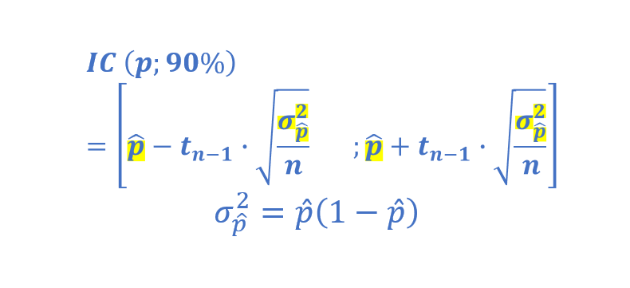
39 | 0 | Nível de Confiança Real | 1%
40 | 1
41 | 0
42 | 1
43 | 0
44 | 0
45 | 0
46 | 0
47 | 1
48 | 0
49 | 1
50 | 0
51 | 0
52 | 1
53 | 1
54 | 1
55 | 0
56 | 1
57 | 0
58 | 1
59 | 1
60 | 0
61 | 0
62 | 1
63 | 1
64 | 1
65 | 0
66 | 1
67 | 1
68 | 1
69 | 1
70 | 1
71 | 1
72 | 1
73 | 1
74 | 0
75 | 0
76 | 1
77 | 1
78 | 0
79 | 0
80 | 0
81 | 0
82 | 0
83 | 1
84 | 1
85 | 0
86 | 1
87 | 0
88 | 0
89 | 0
90 | 0
91 | 1
92 | 1
93 | 0
94 | 0
95 | 1
96 | 0
97 | 1
98 | 1
99 | 0
100 | 0
101 | 1
102 | 0
103 | 1
104 | 1
105 | 0
106 | 1
107 | 0
108 | 1
109 | 0
110 | 0
111 | 1
112 | 1
113 | 1
114 | 1
115 | 0
116 | 1
117 | 0
118 | 0
119 | 0
120 | 0
121 | 1
122 | 0
123 | 1
124 | 0
125 | 0
126 | 0
127 | 0
128 | 0
129 | 0
130 | 0
131 | 0
132 | 1
133 | 0
134 | 0
135 | 0
136 | 0
137 | 1
138 | 0
139 | 1
140 | 1
141 | 1
142 | 1
143 | 1
144 | 1
145 | 1
146 | 1
147 | 1
148 | 1
149 | 1
150 | 1
151 | 1
152 | 0
153 | 0
154 | 0
155 | 1
156 | 0
157 | 0
158 | 1
159 | 1
160 | 1
161 | 1
162 | 0
163 | 1
164 | 1
165 | 0
166 | 1
167 | 0
168 | 0
169 | 1
170 | 0
171 | 1
172 | 0
173 | 0
174 | 1
175 | 1
176 | 1
177 | 0
178 | 1
179 | 0
180 | 0
181 | 0
182 | 1
183 | 0
184 | 1
185 | 1
186 | 1
187 | 0
188 | 1
189 | 1
190 | 1
191 | 1
192 | 0
193 | 0
194 | 1
195 | 0
196 | 0
197 | 0
198 | 0
199 | 0
200 | 1
201 | 0
202 | 1
203 | 1
204 | 0
205 | 1
206 | 1
207 | 0
208 | 0
209 | 0
210 | 0
211 | 0
212 | 0
213 | 1
214 | 1
215 | 0
216 | 1
217 | 0
218 | 0
219 | 1
220 | 0
221 | 0
222 | 1
223 | 0
224 | 1
225 | 1
226 | 0
227 | 1
228 | 1
229 | 0
230 | 0
231 | 1
232 | 1
233 | 0
234 | 1
235 | 1
236 | 1
237 | 1
238 | 0
239 | 1
240 | 0
241 | 0
242 | 1
243 | 1
244 | 0
245 | 0
246 | 1
247 | 1
248 | 0
249 | 1
250 | 0
251 | 1
252 | 0
253 | 0
254 | 1
255 | 0
256 | 1
257 | 1
258 | 0
259 | 1
260 | 0
261 | 1
262 | 0
263 | 1
264 | 0
265 | 1
266 | 0
267 | 0
268 | 0
269 | 1
270 | 1
271 | 0
272 | 0
273 | 1
274 | 0
275 | 0
276 | 0
277 | 0
278 | 1
279 | 0
280 | 1
281 | 1
282 | 0
283 | 0
284 | 0
285 | 0
286 | 1
287 | 1
288 | 1
289 | 1
290 | 0
291 | 0
292 | 0
293 | 0
294 | 1
295 | 0
296 | 0
297 | 0
298 | 0
299 | 1
300 | 0

